入力例（照明器具）
【 エラー表示欄 】
入力内容に不備があった場合表示されます
表示された場合は内容に従い修正してください
【 製造事業者名 】
事業者名を入力してください
・40字以内
・法人格は省略せずに入力
【 製造事業者名 (フリガナ) 】
事業者名(フリガナ)を入力してください
・全角カタカナで入力
・法人格は省略
【 申請年月日 】
SIIへメール申請を行った日付を入力してください
入力例) 2022/2/18
セルが着色された場合、情報が誤って入力されている可能性があります
右記の凡例の内容に従い、入力内容を確認し、修正してください
凡例：
未入力箇所
型番が重複
性能値が基準を満たしていない
 |  |  |  | (照明器具) |  |  |  |  |  |  |  |  |  |  | エラー表示欄
 |  | ○○○株式会社 |  | 製造事業者名 (フリガナ) ※法人格は不要です | マルマルマル |  |  |  |  |  |  |  |  |  | 未入力： | 未入力項目があります。 ご確認のうえ未入力の項目に入力してください。
 |  |  |  |  | 申請年月日 | 2022-02-18 |  |  |  |  |  |  |  |  | 重複： | 型番が重複しています。 ご確認のうえ、型番が重複しないよう修正してください。
 |  |  |  |  | 申請製品数 | 6 |  |  |  |  |  |  |  |  | 性能値： | 性能値が基準値を満たしていません。 基準値を満たしていない製品型番は申請できませんので、 性能値が基準値を満たしているかご確認ください。

 | 1 | 2 | 3 | 4 | 5 | 6 | 7 | 8 | 9 | 10 | 11 |  |  |  | 12 | 13 | 14 | 15 | 16 | 17 | 18 | 19 | 20 | 21
 | 公表 | 公表 | 公表 | 非公表 | 公表 | 非公表 | 非公表 | 非公表 | 非公表 | 公表 | 非公表 |  |  |  | 非公表 | 非公表 | 非公表 | 非公表 | 非公表 | 非公表 | 非公表 | 非公表 | 非公表 | 非公表
入力要否 | 自動表示 | 必須 | 自動表示 | 自動表示 | 必須 | 必須 | 必須 | 必須 | 必須 | 自動表示 | 必須 |  |  |  | 自動表示 | 自動表示 | 必須 | 必須 | 必須 | 自動表示 | 任意 | 必須(条件有) | 任意 | 対象外
No. | 設備区分 | 種別 | 製造事業者 | 製造事業者名 (フリガナ) | 製品名 | 照明器具型番 ※構成品に対するセット型番を入力 ※セット型番がない場合はブランク | 構成機器型番 ※効率を確定する最低限の構成機器型番を全て入力 |  |  | 型番 ※ポータル表示用 | 適合する調光制御設備の種別 |  |  |  | 性能区分 | 基準値 | 光源色 | 光束(lm) ※整数で入力 | 定格消費電力(W) ※小数点第一位まで入力 | エネルギー消費効率 (lm/W) | 希望小売価格 (千円) | ワイルドカードの内訳一覧 | 備考 | 事務局 備考欄
 |  |  |  |  |  |  | 灯具型番 | 光源型番 | 電源型番 |  | 無線式 調光制御設備 | 有線式 調光制御設備 | 人感・明るさセンサ付 調光制御設備 | センサの種類 ※人感・明るさセンサ付の場合に選択 |  | 固有エネルギー消費効率 (lm/W)
(例) | 調光制御設備 | 照明器具 | ○○○株式会社 | マルマルマル | 調光機能付き照明S | AAA-BBBB | AA-BB | AB-1234 | CD-111 | AAA-BBBB | ● | ● |  |  | 昼光色・昼白色・白色 | 100 | 昼光色 | 2000.0 | 15.20 | 131.5 | 100 | -FL(●●仕様),-GK(〇〇タイプ)
1 | 調光制御設備 | 照明器具 | ○○○株式会社 | マルマルマル | 調光機能付き照明A | XYZ-bbbb |  |  |  | XYZ-bbbb | ● | ● |  |  | 昼光色・昼白色・白色 | 100.0 | 昼光色 | 2,000 | 15.2 | 131.5 | 100
2 | 調光制御設備 | 照明器具 | ○○○株式会社 | マルマルマル | 調光機能付き照明A | XYZ-bbbb |  |  |  | XYZ-bbbb |  | ● | ● | 明るさセンサ | 温白色・電球色 | 50.0 | 温白色 | 2,000 | 14.0 | 142.8 | 100
3 | 調光制御設備 | 照明器具 | ○○○株式会社 | マルマルマル | 調光機能付き照明A |  |  |  |  |  | ● |  |  |  | 昼光色・昼白色・白色 | 100.0 | 昼白色 | 2,000 | 20.0 | 100.0 | 100
4 | 調光制御設備 | 照明器具 | ○○○株式会社 | マルマルマル | 調光機能付き照明A |  | XY-BB | Z-bb | C-DD | XY-BB+Z-bb+C-DD | ● |  |  |  |  |  |  | 2,000 | 12.0 | 166.6 | 100
5 | 調光制御設備 | 照明器具 | ○○○株式会社 | マルマルマル | 調光機能付き照明B |  | XY-BB | Z-bb | C-DD | XY-BB+Z-bb+C-DD |  |  | ● | 人感センサ | 昼光色・昼白色・白色 | 100.0 | 昼光色 | 2,000 | 100.0 | 20.0 | 100
6 | 調光制御設備 | 照明器具 | ○○○株式会社 | マルマルマル | 調光機能付き照明B | EFG-aaaa■ |  |  |  | EFG-aaaa■ | ● | ● | ● | 明るさセンサ | 昼光色・昼白色・白色 | 100.0 | 昼白色 | 2,000 | 10.0 | 200.0 | 100 | -FL(●●仕様),-GK(〇〇タイプ)
◆注意◆
本シートでは、調光制御設備のうち、
照明器具について入力してください。
調光制御器については、
別シート：新規登録用(制御器)に
入力してください。
7 |  |  |  |  | 調光機能付き照明Z | EFG-aaaa■ |  |  |  | EFG-aaaa■ | ● |  |  |  | 昼光色・昼白色・白色 | 100.0 | 昼白色 |  |  |  | 100 | -FL(●●仕様),-GK(〇〇タイプ)
【 ⑩備考 】
⑩備考
必要に応じて40文字以内で入力してください
※任意項目です
8
9
【 ①種別 】
①種別を選択してください
プルダウンで選択
10
【 ④適合する調光制御設備の種別 】
④適合する調光設備の種別を選択してください
・プルダウンにて以下の設備の有無を選択
→無線式調光制御設備の有無
→有線式調光制御設備の有無
→人感・明るさセンサ付調光制御設備の有無
・人感・明るさセンサ付調光制御設備がある場合
→センサの種類を選択
【 ⑤光源色 ⑥光束（ｌｍ） ⑦定格消費電力 】
⑤光源色を選択してください
カタログ(仕様書等)に記載の光源色をプルダウンで選択
⑥光束（ｌｍ）を入力してください
カタログ(仕様書等)に記載の光束を整数で入力
⑦定格消費電力（W）
カタログ(仕様書等)に記載の定格消費電力を小数点第一位まで入力
※100Vと200Vで消費電力が異なる場合は高い方の数値を入力する
【 ⑧希望小売価格（千円） 】
⑧希望小売価格（千円）
単位に注意して入力してください
※任意項目です
11
【 ②製品名 ③照明器具型番／構成機器型番 】
②製品名を入力してください
カタログ(仕様書等)に記載の製品名を入力
③照明器具型番を入力してください
カタログ(仕様書等)に記載のセット型番を入力
※セット型番がない場合はブランクとしてください。
③構成機器型番を入力してください
カタログ(仕様書等)に記載の、構成機器(灯具、光源、電源)の型番を入力
※効率を確定する最低限の構成機器型番を全て入力してください。
ワイルドカード「■」を用いる場合、
ワイルドカードの内訳一覧に、枝番の情報を入力
ポータル表示用の型番は、
・セット型番がある場合は、セット型番
・セット型番がない場合は、構成機器型番を組み合わせた型番
が自動で表示されます。
12
13
【注意】
使用電圧により基準適合可否が分かれる場合は、
基準を満たす使用電圧を備考欄に入力してください。
14
15
16
◆製品型番リスト 入力ルール◆
・製品名、型番、数値はカタログ(仕様書等)の記載と一致させること
・数値の入力欄において、単位記号は含めないこと
・半角/全角入力について
英数字、記号(/スラッシュ、-ハイフン等) → 半角
漢字、片仮名、平仮名 → 全角
・基準値を超える型番を入力すること
→ 「基準値」シートを参照
17
18
19
【 ⑨ワイルドカードの内訳一覧 】
⑨(ワイルドカードを用いた場合)ワイルドカードの内訳一覧を入力してください
カタログ(仕様書等)に記載の型番を入力、入力方法は以下を参照
20
21
22
23
◆ワイルドカードの内訳一覧 入力方法について◆
型番に「■」を入力した場合、該当する枝番、枝番の意味する仕様・内容等を「ワイルドカードの内訳一覧」にカンマ区切りで入力してください ■に含まれる可能性のある枝番をすべて入力してください。ただし、能力や性能値が異なる場合は別の型番として入力してください
入力例） カタログ記載型番 ：XYZ-123FL
XYZ-123GK
性能値・能力値が確定する代表型番部分 ：XYZ-123
性能値・能力値に影響のない枝番部分 ：-FL(●●仕様)
-GK(〇〇タイプ)
⇒リストに入力する型番 ：XYZ-123■
⇒内訳一覧に入力する枝番 ：-FL（●●仕様）,-GK（〇〇タイプ）
※ 枝番が2文字以上あっても、黒四角は1文字
※ 枝番と枝番の示す仕様はカンマ区切り入力する
24
25
26
◆型番の重複について◆
登録型番が重複している場合は、オレンジ色に着色される。
→ 一意の型番であることを確認のうえ、入力すること
27
28
29
30
31
32
33
34
35
36
37
38
39
40
41
42
43
44
...

入力例（調光制御器)
【 製造事業者名 】
事業者名を入力してください
・40字以内
・法人格は省略せずに入力
【 製造事業者名 (フリガナ） 】
事業者名（フリガナ）を入力してください
・全角カタカナで入力
・法人格は省略
【 申請年月日 】
SIIへメール申請を行った日付を入力してください
入力例) 2022/2/18
【 エラー表示欄 】
入力内容に不備があった場合表示されます
表示された場合は内容に従い修正してください
セルが着色された場合、情報が誤って入力されている可能性があります
右記の凡例の内容に従い、入力内容を確認し、修正してください
 |  |  |  | (調光制御器) |  |  |  |  | エラー表示欄
 |  | ○○○株式会社 |  | 製造事業者名 (フリガナ) ※法人格は不要です | マルマルマル |  |  |  | 未入力： | 未入力項目があります。 ご確認のうえ未入力の項目に入力してください。
 |  |  |  |  | 申請年月日 | 2022-02-18 |  |  | 重複： | 型番が重複しています。 ご確認のうえ、型番が重複しないよう修正してください。
凡例：
未入力箇所
型番が重複
 |  |  |  |  | 申請製品数 | 8

 | 1 | 2 | 3 | 4 | 5 | 6 | 7 | 8 | 9 |  |  | 10 | 11 | 12
 | 公表 | 公表 | 公表 | 公表 | 非公表 | 公表 | 公表 | 非公表 | 非公表 |  |  | 非公表 | 非公表 | 非公表
 | 自動表示 | 必須 | 自動表示 | 自動表示 | 必須 | 必須 | 必須 | 必須 | 必須 |  |  | 任意 | 任意 | 対象外
 | 設備区分 | 種別 | 製造事業者 | 製造事業者名 (フリガナ) | 性能区分 | メインとなる調光制御器の製品名 | メインとなる調光制御器の型番 | 最大制御台数 | 調光制御の種類 |  |  | 希望小売価格 (千円) | 備考 | 事務局 備考欄
 |  |  |  |  |  |  |  |  | スケジュール制御 | 明るさセンサによる一定照度制御 | 在／不在調光制御
（例） | 調光制御設備 | 調光制御器 | ○○○株式会社 | マルマルマル | 無線式調光制御設備 | ○○マネージャー | aaaa-bbbb | 25 |  | ● |  | 50
1 | 調光制御設備 | 調光制御器 | ○○○株式会社 | マルマルマル | 無線式調光制御設備 | ○○マネージャー | aaaaa | 25 | ● | ● | ● | 52
2 | 調光制御設備 | 調光制御器 | ○○○株式会社 | マルマルマル | 有線式調光制御設備 | ◇◇マネージャー | bbbb | 25 | ● | ● | ● | 32
3 | 調光制御設備 | 調光制御器 | ○○○株式会社 | マルマルマル | 無線式調光制御設備 | △△調光ユニット | cccc | 50 | ● |  |  | 156
4 | 調光制御設備 | 調光制御器 | ○○○株式会社 | マルマルマル | 有線式調光制御設備 | ◆◆マネージャー | AAA-1 | 80 | ● | ● |  | 32
5 | 調光制御設備 | 調光制御器 | ○○○株式会社 | マルマルマル | 有線式調光制御設備 | ◆◆調光ユニット | AAA-1 |  | ● |  |  | 1,234
6 | 調光制御設備 | 調光制御器 | ○○○株式会社 | マルマルマル | 無線式調光制御設備 | ●●マネージャー+▲▲ユニット | aaa＋bbbb | 100 | ● |  | ● | 442
7 | 調光制御設備 | 調光制御器 | ○○○株式会社 | マルマルマル | 無線式調光制御設備 | ●●マネージャー+▲▲ユニット | ccc＋ddd | 70 |  | ● |  | 562
8 | 調光制御設備 | 調光制御器 | ○○○株式会社 | マルマルマル | 有線式調光制御設備 | ●●マネージャー+▲▲ユニット | FFF+GGG | 25 | ● |  |  | 443
【 ①種別 】
①種別を選択してください
プルダウンで選択
【 ②性能区分 】
②性能区分を選択してください
該当する性能区分をプルダウンで選択
9
10
【 ⑧備考 】
⑧備考
必要に応じて40文字以内で入力してください
※任意項目です
11
【 ③メインとなる調光制御器の製品名 ④メインとなる調光制御器の型番 】
③メインとなる調光制御器の製品名を入力してください
カタログ(仕様書等)に記載の製品名を入力
④メインとなる調光制御器の型番を入力してください
原則カタログ(仕様書等)に記載の型番を入力
【 ⑤最大制御台数 】
⑤最大制御台数を入力してください
カタログ(仕様書等)に記載のメインとなる調光制御器単体で、制御可能な最大台数を入力
※25台以上であることを確認してください
【 ⑥調光制御の種類 】
⑥メインとなる調光制御器を用いて対応可能な制御を選択してください
カタログ(仕様書等)に記載の調光制御の種類をプルダウンで選択
【 ⑦希望小売価格（千円） 】
⑦希望小売価格（千円）
単位に注意して入力してください
※任意項目です
12
13
◆注意◆
本シートでは、調光制御設備のうち、照明制御器について入力してください。
調光照明器具については、
別シート：新規登録用(照明器具)に入力してください。
◆製品型番リスト 入力ルール◆
・製品名、型番、数値はカタログ(仕様書等)の記載と一致させること
・数値の入力欄においては、単位記号は入れないこと
・半角/全角入力について
英数字、記号(/スラッシュ、-ハイフン等) → 半角
漢字、片仮名、平仮名 → 全角
14
15
16
17
18
19
◆調光制御器の製品名・型番入力について◆
調光制御器においては、制御部に該当する製品名・型番を入力してください
※その制御シリーズにおいて、メインとなる調光制御器であり、
調光制御器として必ず必要になる部分を入力してください。
複数の機器を必ず組み合わせる場合は、
「+」記号(半角)で製品名・型番を組み合わせてください。
例：
●●マネージャ FFF と、▲▲ユニット GGG が必ず必要になる場合
製品名：●●マネージャ+▲▲ユニット
型番：FFF+GGG
20
◆型番の重複について◆
登録型番が重複している場合は、オレンジ色に着色される。
→ 一意の型番であることを確認のうえ、入力すること
21
22
23
24
25
26
27
28
29
30
31
32
33
34
35
36
37
38
39
40
41
42
43
44
45
46
...

新規登録用（照明器具）
本シートでは、調光制御設備のうち、
照明器具について入力してください。
調光制御器については、
別シート：新規登録用(制御器)に
入力してください。
凡例：
未入力箇所
型番が重複
性能値が基準を満たしていない
 |  |  | (照明器具) |  |  |  |  |  |  |  |  |  |  | エラー表示欄
 |  |  | 製造事業者名 (フリガナ) ※法人格は不要です |  |  |  |  |  |  |  |  |  |  | 未入力： | 未入力項目があります。 ご確認のうえ未入力の項目に入力してください。
 |  |  |  | 申請年月日 |  |  |  |  |  |  |  |  |  | 重複： | 型番が重複しています。 ご確認のうえ、型番が重複しないよう修正してください。
 |  |  |  | 申請製品数 | 0 |  |  |  |  |  |  |  |  | 性能値： | 性能値が基準値を満たしていません。 基準値を満たしていない製品型番は申請できませんので、 性能値が基準値を満たしているかご確認ください。

1 | 2 | 3 | 4 | 5 | 6 | 7 | 8 | 9 | 10 | 11 |  |  |  | 12 | 13 | 14 | 15 | 16 | 17 | 18 | 19 | 20 | 21
公表 | 公表 | 公表 | 非公表 | 公表 | 非公表 | 非公表 | 非公表 | 非公表 | 公表 | 非公表 |  |  |  | 非公表 | 非公表 | 非公表 | 非公表 | 非公表 | 非公表 | 非公表 | 非公表 | 非公表 | 非公表
自動表示 | 必須 | 自動表示 | 自動表示 | 必須 | 必須 | 必須 | 必須 | 必須 | 自動表示 | 必須 |  |  |  | 自動表示 | 自動表示 | 必須 | 必須 | 必須 | 自動表示 | 任意 | 必須(条件有) | 任意 | 対象外
設備区分 | 種別 | 製造事業者 | 製造事業者名 (フリガナ) | 製品名 | 照明器具型番 ※構成品に対するセット型番を入力 ※セット型番がない場合はブランク | 構成機器型番 ※効率を確定する最低限の構成機器型番を全て入力 |  |  | 型番 ※ポータル表示用 | 適合する調光制御設備の種別 |  |  |  | 性能区分 | 基準値 | 光源色 | 光束(lm) ※整数で入力 | 定格消費電力(W) ※小数点第一位まで入力 | エネルギー消費効率 (lm/W) | 希望小売価格 (千円) | ワイルドカードの内訳一覧 | 備考 | 事務局 備考欄
 |  |  |  |  |  | 灯具型番 | 光源型番 | 電源型番 |  | 無線式 調光制御設備 | 有線式 調光制御設備 | 人感・明るさセンサ付 調光制御設備 | センサの種類 ※人感・明るさセンサ付の場合に選択 |  | 固有エネルギー消費効率 (lm/W)
調光制御設備 | 照明器具 | ○○○株式会社 | マルマルマル | 調光機能付き照明S | AAA-BBBB | AA-BB | AB-1234 | CD-111 | AAA-BBBB | ● | ● |  |  | 昼光色・昼白色・白色 | 100 | 昼光色 | 2,000 | 15.2 | 131.5 | 100 | -FL(●●仕様),-GK(〇〇タイプ)
...

新規登録用（調光制御器）
本シートでは、調光制御設備のうち、照明制御器について入力してください。
調光照明器具については、
別シート：新規登録用(照明器具)に入力してください。
 |  |  | (調光制御器) |  |  |  |  |  | エラー表示欄
 |  |  | 製造事業者名 (フリガナ) ※法人格は不要です |  |  |  |  |  | 未入力： | 未入力項目があります。 ご確認のうえ未入力の項目に入力してください。
 |  |  |  | 申請年月日 |  |  |  |  | 重複： | 型番が重複しています。 ご確認のうえ、型番が重複しないよう修正してください。
凡例：
未入力箇所
型番が重複
 |  |  |  | 申請製品数 | 0

1 | 2 | 3 | 4 | 5 | 6 | 7 | 8 | 9 |  |  | 10 | 11 | 12
公表 | 公表 | 公表 | 公表 | 非公表 | 公表 | 公表 | 非公表 | 非公表 |  |  | 非公表 | 非公表 | 非公表
自動表示 | 必須 | 自動表示 | 自動表示 | 必須 | 必須 | 必須 | 必須 | 必須 |  |  | 任意 | 任意 | 対象外
設備区分 | 種別 | 製造事業者 | 製造事業者名 (フリガナ) | 性能区分 | メインとなる調光制御器の製品名 | メインとなる調光制御器の型番 | 最大制御台数 | 調光制御の種類 |  |  | 希望小売価格 (千円) | 備考 | 事務局 備考欄
 |  |  |  |  |  |  |  | スケジュール制御 | 明るさセンサによる一定照度制御 | 在／不在調光制御
調光制御設備 | 調光制御器 | ○○○株式会社 | マルマルマル | 無線式調光制御設備 | ○○マネージャー | aaaa-bbbb | 25 |  | ● |  | 50
...

基準値
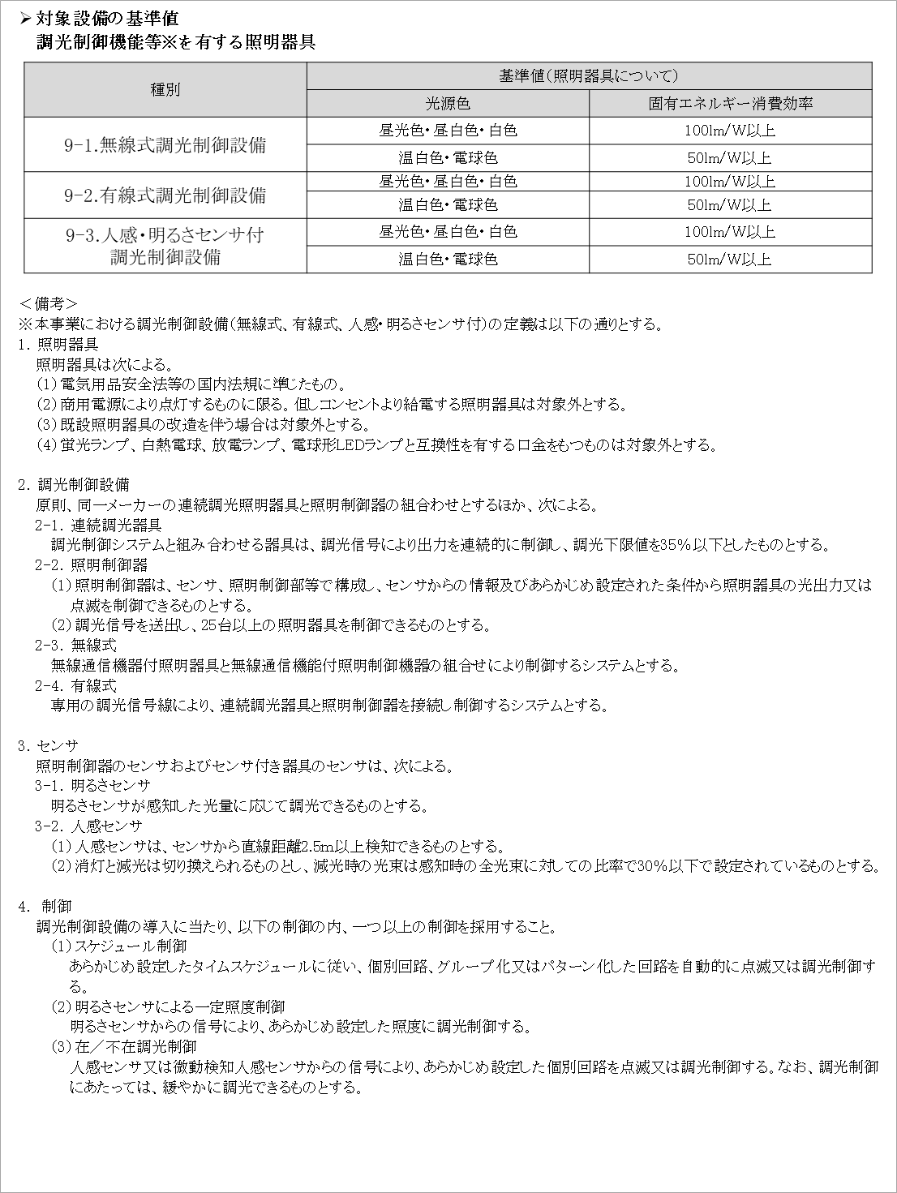
調光制御設備／基準値

